마법의식기
1 | 숟가락 | 흙수저

 |  |  | => 흙수저들을 대표하는 수저입니다
 |  |  | => 흙색으로 되어있고 아무것도 꾸며지지 않은 단순한 숟가락 모양입니다 | - 모든 식기의 픽셀 크기는 200 * 150입니다.

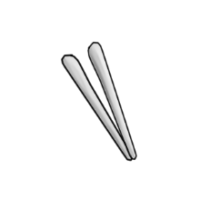

2 | 쇠젓가락 |  | => 시중에서 쉽게 볼 수 있는 쇠젓가락 아무것도 꾸며지지 않은 단순한 쇠젓가락 입니다.



3 | 플라스틱 포크 |  | => 편의점에서 1000원이면 10개짜리 묶음으로 살 수 있는 무색상의 플라스틱 포크입니다

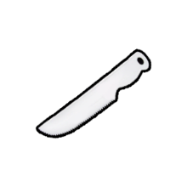

4 | 케이크칼 |  | => 케이크 자를때 쓰는 플라스틱 칼입니다.

